Прайс-лист
 | 127299, Россия, Москва ул. Космонавта Волкова, дом 22, стр.1 www.mdm-group.ru телефон: (495) 788-44-74, e-mail: info@mdm-group.ru
 | 04.09.2025
Вешала напольные для одежды на колесах (Италия)
Вешала напольные для одежды на колесах (Италия) – незаменимый атрибут магазина одежды. Итальянские вешала всегда славились своим безупречным качеством, премиальными видом и элегантным стилем. Практически все вешала на колесах, что делает их мобильным и легкими в использовании. Некоторые металлические вешала, такие как ST 063, ST 018 F, ST 019 В имеют специальные усиленные колеса, благодаря чему становятся более надежными и прочными при передвижении тяжелой одежды. Если же вы ищите вешало для ремней, то лучшим вариантом станет 266 1, которое можно укомплектовать дополнительным кругом 266 G. Итальянские вешала напольные для одежды на колесах Алкалайн (Alcalain) произведены из крепкого и надежного металла, поэтому отлично подходят для верхней и тяжелой одежды и будут достойно смотреться в любом торговом зале и даже в бутиках премиум-класса. Итальянские вешала прекрасно сочетаются вместе со Стойками для одежды на колесиках AVS (Собственное производство).

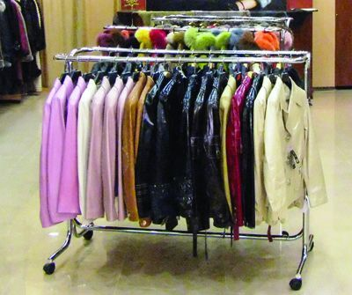

 | ST 050 \ Вешало для одежды Артикул: VHL.056.CH Цвет: хром Диаметр основания, мм: 850 Диаметр, мм: 800 Ширина, мм: 850 Высота, мм: 1200-2000 Примечание: Имеются потертости на хромированном покрытии. Уточняйте у менеджеров. Производитель: Италия Старая цена: 13260 руб. Цена: 11260.00 руб. | 266 1 \ Вешало для ремней Артикул: VHL.004.N.CH Цвет: хром Высота, мм: 1200-2000 Диаметр основания, мм: 670 Производитель: Италия Примечание: можно дополнить кругом 266/G Диаметр, мм: 350 Старая цена: 15009 руб. Цена: 12750.00 руб.
 | 266 G \ Круг для вешала для ремней Артикул: K.VHL.004.CH Цвет: хром Диаметр, мм: 520 Производитель: Италия Примечание: используется с вешалом для ремней 266/1 Старая цена: 6810 руб. Цена: 5814.00 руб.

